Sheet1
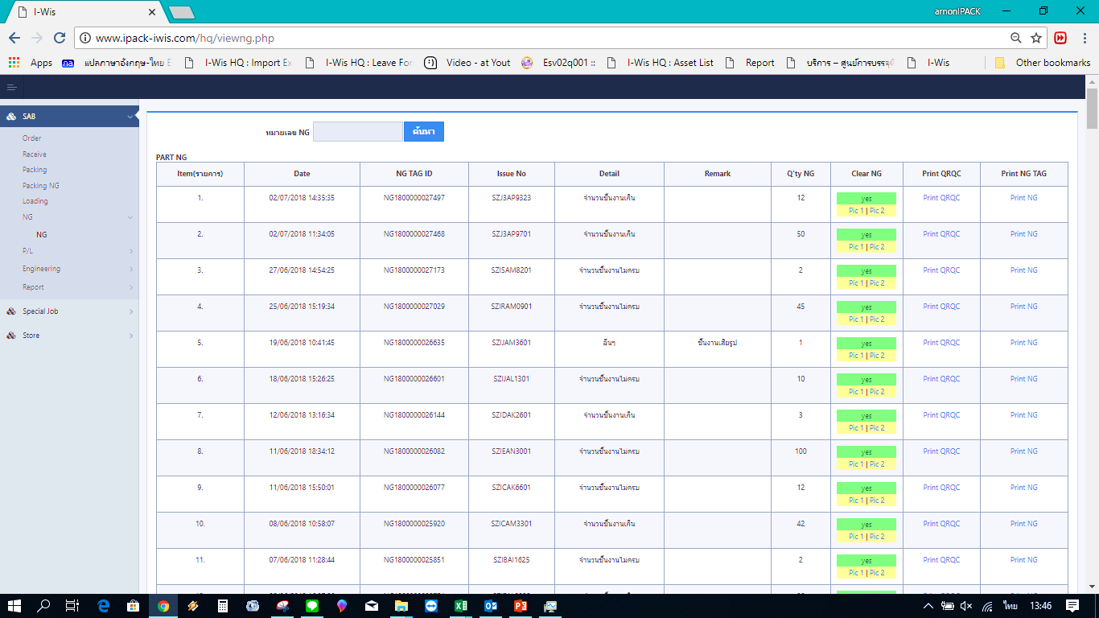

ขอลบรายการ ดังนี้ออกจาก list ครับ
ลำดับที่ 18+24+30+35

